Tabelle1
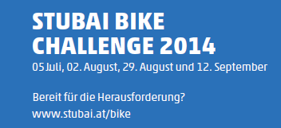

DAMEN
Endstand STUBAI BIKE CHALLENGE 2014 nach 4 von 4 Rennen |  |  |  | Pfarrachalm | Sonnenstein | Gleinskriterium | Mountainking | Gesamt
1 | KÖCHL Sandra | 1982 | Fulpmes | 837 | 834 | 896 | 1000 | 2733
2 | DENIFL Alexandra | 1970 | SV Schlickeralm Stubai | 817 | 771 | 836 | 0 | 2424

